Hoja1
Ficha tecnica Club Nativos

Caso de usos:Inicio de sesión | Historia de usuario: HU5 - HU17 - HU20 |  |  | Caso de usos: Consulta de informe estadistico. | Historia de usuario:HU23
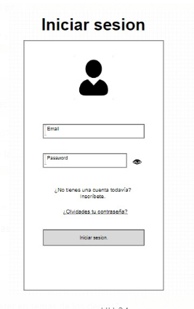 | Actor:Administrador, Aprendiz e Instructor. | Depende de:HU19 |  | 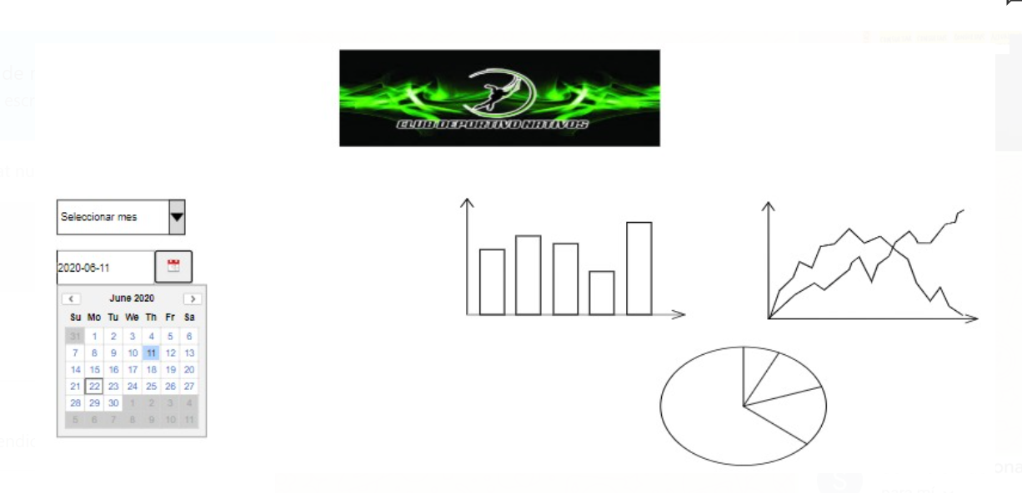 | Actor:Aprendiz | Depende de:HU13
 | Descripciòn: Ingresa al sistema con un usuario y un password. |  |  |  | Descripciòn: Ver graficas de rendimiento deportivo.
 | Criterios de Aceptaciòn: |  |  |  | Criterios de Aceptaciòn:
 | *El usuario debe ingresar su correo electrónico y su clave y oprimir la tecla "Ingresar" *El sistema debe validar las credenciales en la base de datos. *Una vez verificadas la credencial permitirá el acceso a la pagina principal del sitio web, adaptándose al rol que inicio sesión. *Si los datos ingresados el sistema son errados se lanzará una alerta. Al iniciar sesión como aprendiz se tendrá permisos a ver estadísticas, anuncios, y eventos. Al iniciar sesión como Instructor tendrá permisos a generar estadísticas de rendimiento, publicar avisos y modificar avisos y eliminar avisos Al iniciar sesión como Administrador ser tendrá permiso a: publicar avisos y gestionar contenido del sitio web. gestión de pago. |  |  |  | *En la interfaz de Estadisticas abra un botòn que permita seleccionar las fechas en que desea ver las estadistica. *El sistema consultara los registro de las fechas solicitadad y generara un informe donde indica el rendimiento del deportista basado en los datos que ingreso el instructor. *La estadistica sera mostrada al aprendiz en la pagina.

Elaborado por:Brando Montoya, Luis Cardona, Erika Parra | Responsable:Brando Montoya, Luis Cardona, Erika Parra |  | Versiòn:1.0 | Elaborado por:Brando Montoya, Luis Cardona, Erika Parra | Responsable:Brando Montoya, Luis Cardona, Erika Parra |  | Versiòn:1.0

Caso de usos:Ver avisos | Historia de usuario:HU17 |  |  | Caso de uso: Tienda | Historia de usuario:HU3
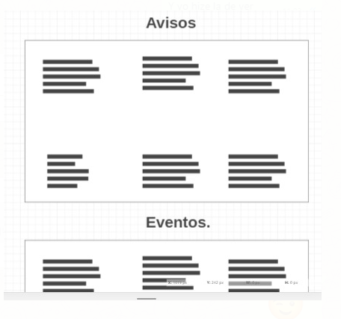 | Actor: Aprendiz | Depende de: HU3 |  | 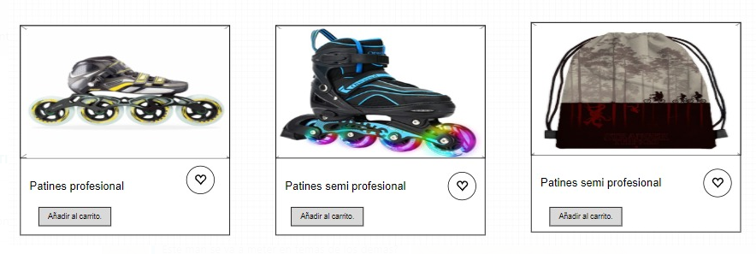 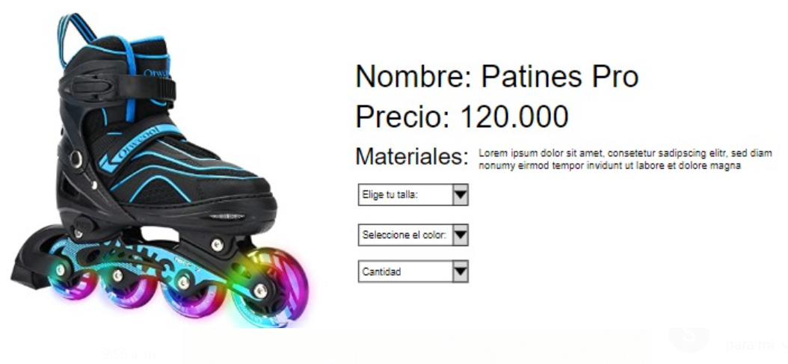 | Actor:Usuario | Depende de:HU4
 | Descripciòn: Ver avisos registrados por el Instructor |  |  |  | Descripciòn: Interfaz de exposiciòn accesorios Club Nativos
 | Criterios de Aceptaciòn: |  |  |  | Criterios de Aceptaciòn:
 | *El aprendiz debe entrar a la pagina de avisos ubicados en la barra de menù. * Al ingresar a la interfaz este mostrara un tablero llamado "Avisos" donde estaran notificaciones realizadas por el iinstructor. |  |  |  | *Sobre el menù abra un boton llamado "Tienda" al dar clic lo redirecciona a la interfaz. *En la interfaz estaran ubicados los contenedores que mostraran una imagen del articulo y este contenedor al darle clic se desplegaran las características (nombre, precio, tallas, colores, materiales, cantidad) y podre seleccionar las que desee. *La interfaz tendra un boton de "añadir al carro " y este enviara a la interfaz del carro de compras.

Elaborado por:Brando Montoya, Luis Cardona, Erika Parra | Responsable:Brando Montoya, Luis Cardona, Erika Parra |  | Versiòn:1.0 | Elaborado por:Brando Montoya, Luis Cardona, Erika Parra | Responsable:Brando Montoya, Luis Cardona, Erika Parra |  | Versiòn:1.0

Caso de usos: cambiar el estado de un deportista de preinscrito a inscrito | Historia de usuario: HU22 |  |  | Caso de usos: Eventos | Historia de usuario:HU7
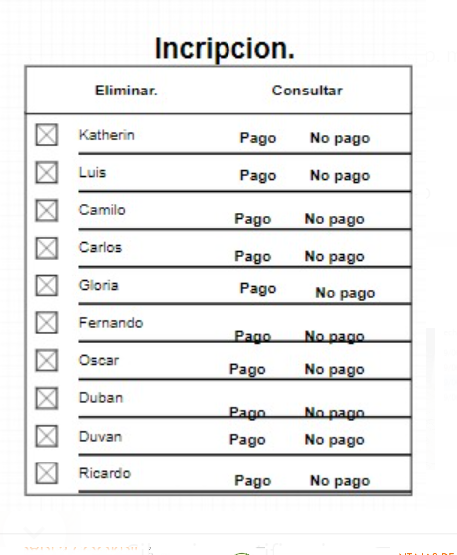 | Actor: Usuario | Depende de: HU15 |  | 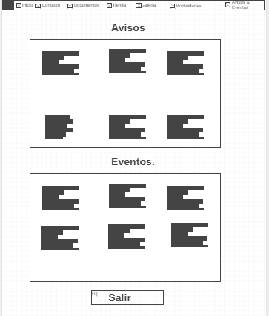 | Actor:Usuario | Depende de: HU17
 | Descripciòn: Dentro de la tabla de preinscripción me debe permitir mover el corredor a la tabla inscripción. |  |  |  | Descripciòn: La interfaz contendra eventos pasados donde el club participo y tambien eventos futuros que esten programados.
 | Criterios de Aceptaciòn: |  |  |  | Criterios de aceptaciòn:
 | al estar en la interfaz de la entidad preinscripción, al hacer click en el boton que me cambie un preinscrito a inscrito , me debe llevar a la interfaz de la entidad inscripciones para verificar que el proceso haya sido satisfactorio |  |  |  | * Al ingresar a la interfaz este mostrara un tablero llamado "Avisos" y debajo estará ubicado el tablero de "Eventos" allí se almacenara información de eventos deportivos futuras y pasadas. *Para los eventos pasados si existen imágenes de estos al hacer clic en el evento me redireccionara hacia las imágenes del evento en la galeria

Elaborado por:Brando Montoya, Luis Cardona, Erika Parra | Responsable:Brando Montoya, Luis Cardona, Erika Parra |  | Versiòn:1.0 | Elaborado por:Brando Montoya, Luis Cardona, Erika Parra | Responsable:Brando Montoya, Luis Cardona, Erika Parra |  | Versiòn:1.0

Caso de usos: Resgistro de datos para Estadisticas | Historia de usuario:HU13 |  |  | Caso de usos: Galeria. | Historia de usuario:HU6
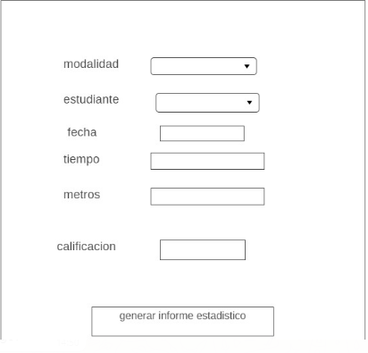 | Actor: Intructor | Depende de: |  |  | Actor:Usuario | Depende de:
 | Descripciòn: EL sistema permitera ingresar los datos de rendimiento del corredor. |  |  |  | Descripciòn: como usuario deseo que me muestre todas las fotos de los eventos y competiciones, siendo ordenadas de la mas reciente a la mas antigua teniendo un nombre que dara a conocer al evento que corresponde.
 | Criterios de Aceptaciòn: |  |  |  | Criterios de Aceptaciòn:
 | Existirá una interfaz donde poder ver todos los usuarios organizados en una tabla, aquí podre eliminar, registrar, actualizar y consultar los usuarios del sistema, al registrar un usuario podre seleccionar que tipo de rol tendrá este perfil y podre modificar los datos de usuarios previamente registrados. ELIMINAR: se selecciona un registro y al hacer clic en el botón eliminar el usuario será eliminado del sistema y se lanzará un mensaje. REGISTRAR: al hacer clic en el botón registrar, el sistema abre un formulario para agregar un nuevo usuario, al hacer clic en el botón guardar la información será enviada a la base de datos y el sistema lanzará un mensaje. MODIFICAR: se selecciona un registro y al hacer clic en el botón modificar el sistema un formulario con los datos del usuario, se podrá modificar uno o varios campos ya la hacer clic en guardar, el sistema actualizará el registro en la base de datos. CONSULTAR: al completar la barra de búsqueda con el documento del usuario y hacer clic en el botón consultar, el sistema traerá el registro del usuario |  |  |  | *La vista de cada foto se debe adaptar al tamaño original. *Al hacer click en una imagen se deberá expandir y al estar expandida a cada lado tendrá un botón que permitirá pasar a otra imagen.

Elaborado por:Brando Montoya, Luis Cardona, Erika Parra | Responsable:Brando Montoya, Luis Cardona, Erika Parra |  | Versiòn:1.0 | Elaborado por:Brando Montoya, Luis Cardona, Erika Parra | Responsable:Brando Montoya, Luis Cardona, Erika Parra |  | Versiòn:1.0

Caso de usos: Gestionar avisos. | Historia de usuario:HU4 |  |  | Caso de usos: Modalidades. | Historia de usuario:HU12
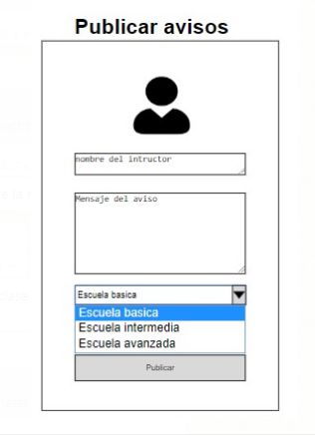 | Actor:Instructor | Depende de: |  | 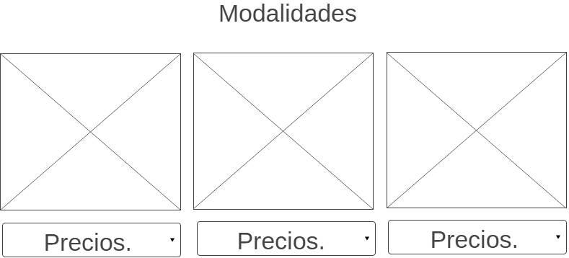 | Actor:Usuario | Depende de:HU12
 | Descripciòn: Como instructor quiero gestionar avisos para facilitar la transmisión de información en el club. |  |  |  | Descripciòn: Se debe crear una pagina que permita ver por modalidad de patinaje los valores correspondientes a inscripción y mensualidad.
 | Criterios de Aceptaciòn: |  |  |  | Criterios de Aceptaciòn:
 | el instructor en la pagina avisos podra dar clic a un boton llamado agregar aviso, al dar clic en agregar aviso se abrira un formulario donde podra copiar el aviso y seleccionar desde una lista despegable el o los grupos que desea que vea el aviso, al dar clic en el boton guardar aviso, el aviso sera montado en el muro. al seleccionar un aviso y al hacer clic en el botón eliminar, el aviso será eliminado del muro y se lanzará un mensaje de exito. al seleccionar un aviso y al hacer clic en el botón modificar, el sistema abrira un formulario con los campos del aviso, se podrá modificar el contenido del aviso y los grupos a los que va destinado, al hacer clic en guardar, el sistema actualizará el aviso en el muro. |  |  |  | *se deberan mostrar todos los valores de inscripcion de las distintas modalidades, deben estar separados por contenedores, al hacer clic en cualquiera de estas me deberan redirigir a el formulario de preinscripcion.

Elaborado por:Brando Montoya, Luis Cardona, Erika Parra | Responsable:Brando Montoya, Luis Cardona, Erika Parra |  | Versiòn:1.0 | Elaborado por:Brando Montoya, Luis Cardona, Erika Parra | Responsable:Brando Montoya, Luis Cardona, Erika Parra |  | Versiòn:1.0

Caso de usos: Gestionar las compras y pagos de los usuarios. | Historia de usuario: HU2, |  |  | Caso de usos: Formulario de Preinscripcion | Historia de usuario: HU1
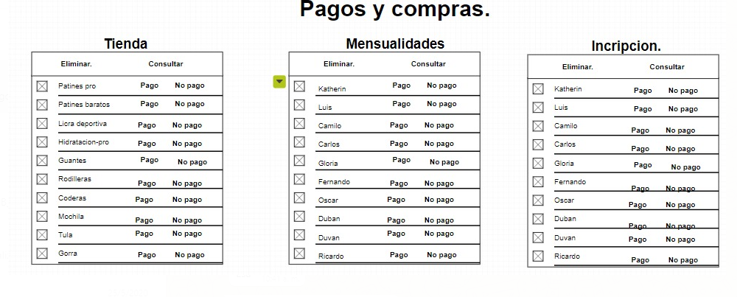 | Actor:Administrador | Depende de:HU2 |  | 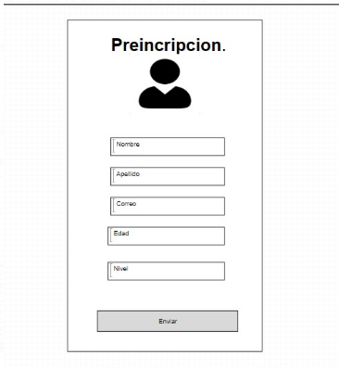 | Actor:Usuario | Depende de:HU1
 | Descripciòn: Interfaz compras registradas tanto de mensualidades e inscripción como de la tienda, cada categoría existirá en una tabla que contendrá la información de cada registro de compra. |  |  |  | Descripciòn: Debe de existir un formulario que almacene mis datos personales (nombres, apellidos, teléfono, correo, edad, nivel al que se inscribe) necesarios para cumplir con todo el proceso de inscripción.
 | Criterios de Aceptaciòn: |  |  |  | Criterios de Aceptaciòn:
 | En las tablas existirán botones que me permitirán eliminar, consultar registros y cambiar el estado de pago (de "no pago" a "pago") para cada uno de los registros . ELIMINAR: al hacer clic en el boton se eliminara un registro de pago o compra de la base de datos y se lanza un mensaje . CONSULTAR: al completar la barra de busqueda con el documento del comprador y hacer clic en el boton consultar, el sistema traera el registro de la compra o pago, si no existe un registro relacionado al documento se lanzara una alerta. CAMBIAR ESTADO DE PAGO: al hacer clic en el boton cambiar estado de pago se desplegara las opciones "no pago" y "pago", al hacer clic en cualquiera de estas el registro sera actualizado en la base de datos. |  |  |  | *El formulario debe contener todos los datos necesarios para continuar con la inscripción, al completar todos los campos, los datos deberán ser enviados a una entidad de la BD.

Elaborado por:Brando Montoya, Luis Cardona, Erika Parra | Responsable:Brando Montoya, Luis Cardona, Erika Parra |  | Versiòn:1.0 | Elaborado por:Brando Montoya, Luis Cardona, Erika Parra | Responsable:Brando Montoya, Luis Cardona, Erika Parra |  | Versiòn:1.0

Caso de usos: Conexión con Perfiles en Redes Sociales | Historia de usuario: HU8 |  |  | Caso de usos: Ver la información de contacto del club en el sitio web | Historia de usuario: HU9
 | Actor:Usuario | HU8 |  | 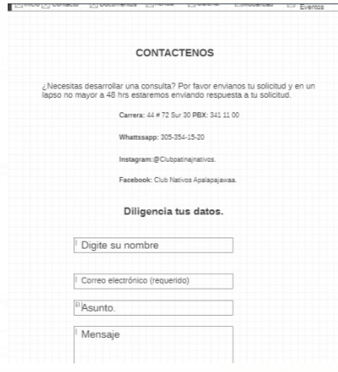 | Actor:Usuario | Depende de:HU9
 | Descripciòn: El sitio web debe tener iconos de las redes sociales (twitter, Facebook, Instagram), los iconos deben ser llamativos y se deben ubicar en una parte visible del sitio web |  |  |  | Descripciòn: La pagina de contacto tendrá información del club como: teléfono, dirección, correo y geolocalización por medio de googlemaps
 | Criterios de Aceptaciòn: |  |  |  | Criterios de Aceptaciòn:
 | Al dar click en un icono de una red social me debe redireccionar al perfil de el club en esta misma. |  |  |  | *La interfaz almacenara los datos basicos de contacto con el administrador del club. *El mapa de geolocalización debe mostrar la ubicación exacta y como llegar. Al completar los campos del formulario de correo y dar clic en el boton enviar, se enviara el correo al correo de Nativos Apalapajawaa

Elaborado por:Brando Montoya, Luis Cardona, Erika Parra | Responsable:Brando Montoya, Luis Cardona, Erika Parra |  | Versiòn:1.0 | Elaborado por:Brando Montoya, Luis Cardona, Erika Parra | Responsable:Brando Montoya, Luis Cardona, Erika Parra |  | Versiòn:1.0

Caso de usos: Menù | Historia de usuario: HU10 |  |  | Caso de usos: Pagina de documentos | Historia de usuario: HU11
 | Actor: Usuario | Depende de: HU10 |  | 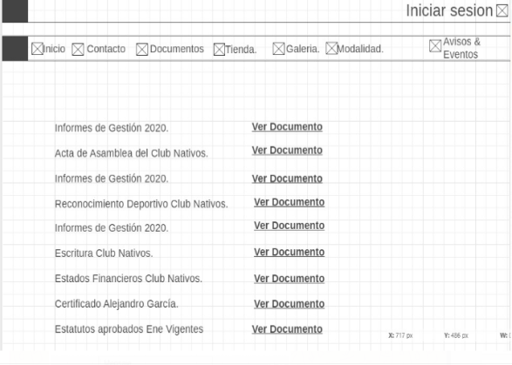 | Actor: Usuario | Depende : HU11
 | Descripciòn: El menú debe existir en la parte superior de el sitio web y debe contener un link para cada una de las paginas que contendrá el sitio web(inicio, contáctenos, documentos, precios, preinscripción, avisos y eventos, galería, tienda y perfil). |  |  |  | Descripciòn: En la pagina documentos existirán links para visualizar por medio del navegador archivos PDF de documentos públicos del club como: actas, estados financieros, certificaciones, reconocimientos e informes. al frente de estos links estará el nombre de cada documento.
 | Criterios de Aceptaciòn: |  |  |  | Criterios de Aceptaciòn:
 | Al darle click a cualquier opción del menú me debe llevar a esa pagina seleccionada, el menú tendrá un largo de 100% de la pagina, será de un solo color y será de una tonalidad verde, al desplazar el mouse por encima de cada pestaña se resaltara, los links del menú serán de color blanco |  |  |  | Cada link deben abrir otra pagina donde se pueda visualizar cada documento y desde aquí se podrán descargar.

Elaborado por:Brando Montoya, Luis Cardona, Erika Parra | Responsable:Brando Montoya, Luis Cardona, Erika Parra |  | Versiòn:1.0 | Elaborado por:Brando Montoya, Luis Cardona, Erika Parra | Responsable:Brando Montoya, Luis Cardona, Erika Parra |  | Versiòn:1.0

Caso de usos: Filtrar los artículos de la tienda | Historia de usuario: HU15-HU16 |  |  | Caso de usos:gestionar los usuarios del sistema | Historia de usuario:HU19
 | Actor: Usuario | Depende de: HU15 |  | 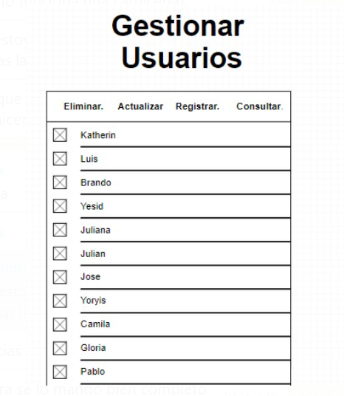 | Actor:Administrador | Depende de:HU19
 | Descripciòn: Se debe tener una casilla desplegable donde pueda seleccionar: los mas vendidos, mayor y menor precio, a-z, z-a |  |  |  | Descripción:como administrador podre gestionar (eliminar, registrar, actualizar y consultar ) todos los usuarios de mi sistema
 | Criterios de Aceptaciòn: |  |  |  | Criterios de aceptación.
 | *Al seleccionar uno o varios modos de filtrado los productos tomen el orden seleccionado , la casilla estará ubicada al lado de el buscador de productos *Al ingresar una letra o palabra en el buscador, se irán descartando los productos que no se relacionen con lo escrito, si se da clic en una de las opciones que si se relacione, me re direccionara al producto seleccionado |  |  |  | Existirá una interfaz donde poder ver todos los usuarios organizados en una tabla, aquí podre eliminar, registrar, actualizar y consultar los usuarios del sistema, al registrar un usuario podre seleccionar que tipo de rol tendrá este perfil y podre modificar los datos de usuarios previamente registrados. ELIMINAR: se selecciona un registro y al hacer clic en el botón eliminar el usuario será eliminado del sistema y se lanzará un mensaje de exito al eliminar. REGISTRAR: al hacer clic en el botón registrar, el sistema abre un formulario para agregar un nuevo usuario, al hacer clic en el botón guardar la información será enviada a la base de datos y el sistema lanzará un mensaje. MODIFICAR: se selecciona un registro y al hacer clic en el botón modificar el sistema abrira un formulario con los datos del usuario, se podrá modificar uno o varios campos ya la hacer clic en guardar, el sistema actualizará el registro en la base de datos. CONSULTAR: al completar la barra de búsqueda con el documento del usuario y hacer clic en el botón consultar, el sistema traerá el registro del usuario

Elaborado por:Brando Montoya, Luis Cardona, Erika Parra | Responsable:Brando Montoya, Luis Cardona, Erika Parra |  | Versiòn:1.0

Caso de usos: reestablecer mi contraseña | Historia de usuario: HU24
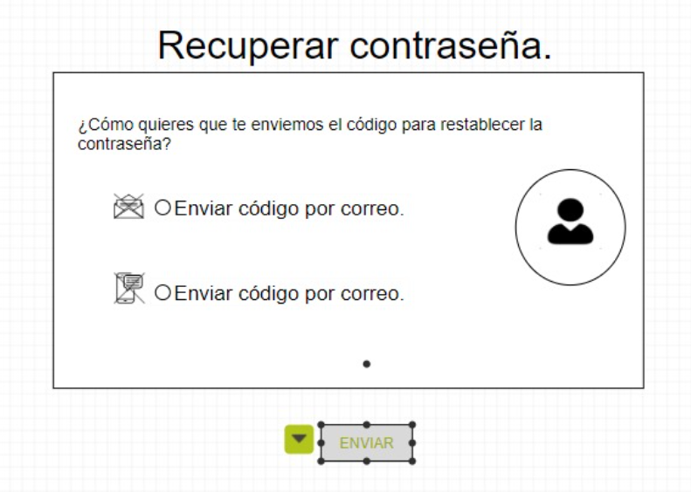 | Actor: Aprendiz | Depende de: HU24
 | Descripciòn: al estar en el inicio de sesion si olvido mi contraseña tendre la capacidad de reestablecer mi contraseña
 | Criterios de Aceptaciòn:
 | en la interfaz de inicio de sesion existira un link llamado "olvido su contraseña?", al dar clic en este link sere redirigido a un formulario que pedira mi correo, al dar clic al boton reestablecer contraseña, el sistema consultara el correo en la BD y a mi correo registrado me llegara un correo con un link temporal donde podre establecer una nueva contraseña.

Elaborado por:Brando Montoya, Luis Cardona, Erika Parra | Responsable:Brando Montoya, Luis Cardona, Erika Parra |  | Versiòn:1.0

